Planilha1
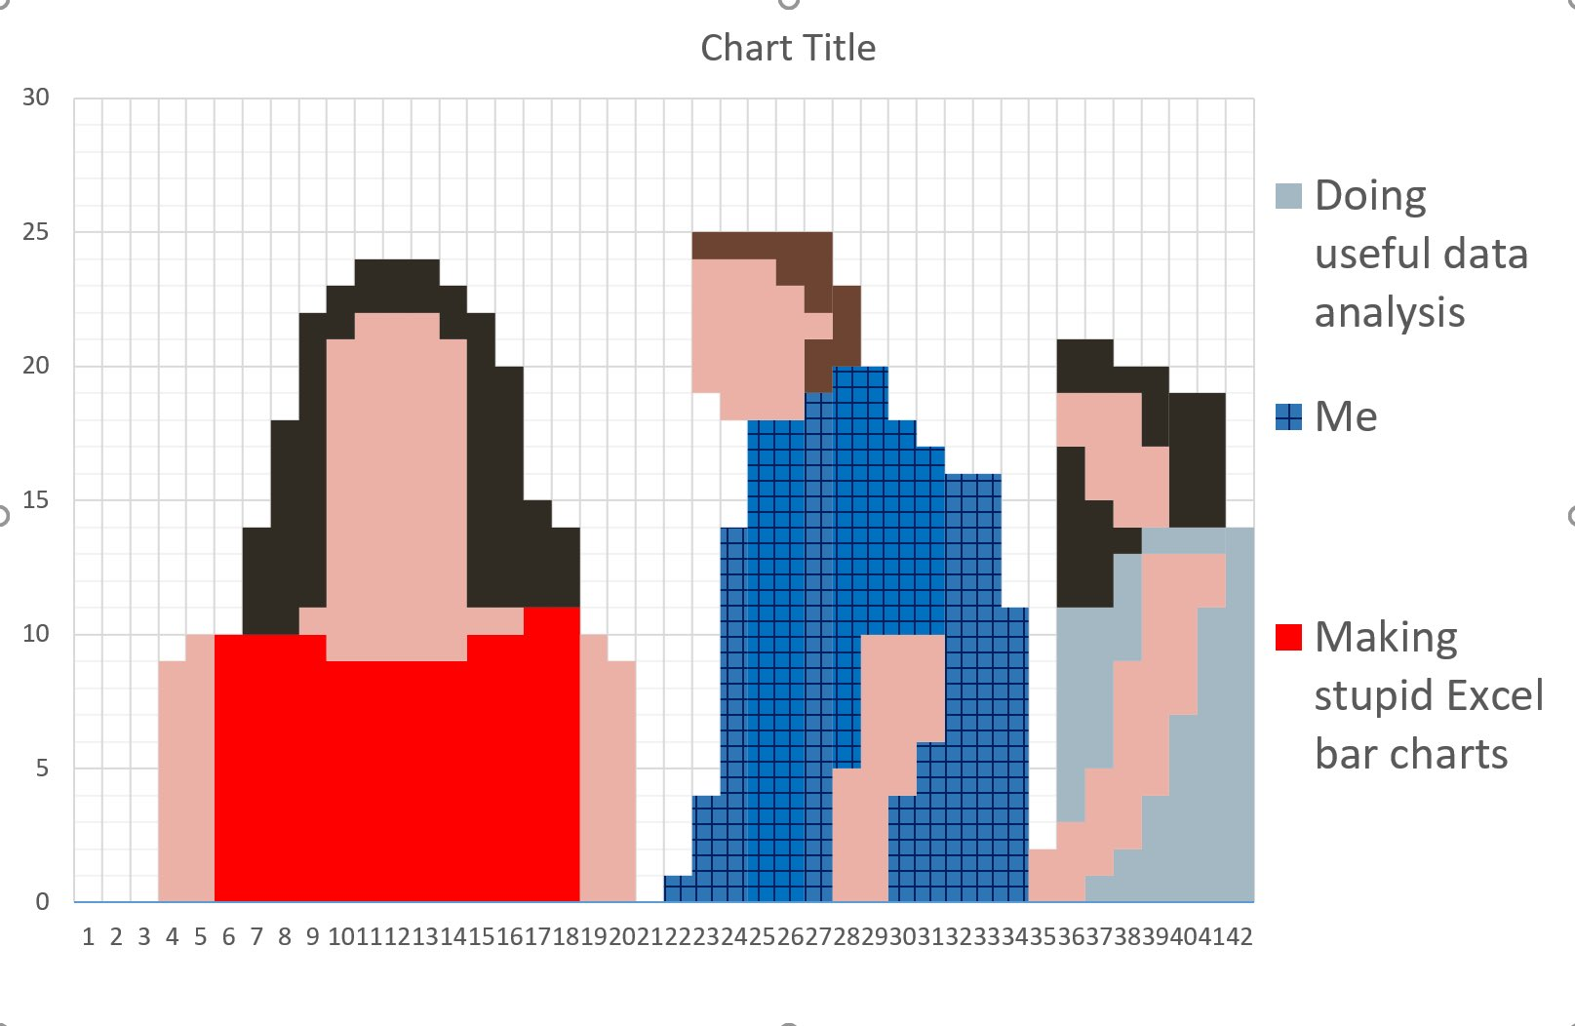

 |  |  |  |  |  |  |  |  |  | 3 | 3 | 3
 |  |  |  |  |  |  |  |  | 3 | 3 | 3 | 3 | 3
 |  |  |  |  |  |  |  | 3 | 3 | 1 | 1 | 1 | 3 | 3
 |  |  |  |  |  |  |  | 3 | 1 | 1 | 1 | 1 | 1 | 3
 |  |  |  |  |  |  |  | 3 | 1 | 1 | 1 | 1 | 1 | 3 | 3
 |  |  |  |  |  |  |  | 3 | 1 | 1 | 1 | 1 | 1 | 3 | 3
 |  |  |  |  |  |  | 3 | 3 | 1 | 1 | 1 | 1 | 1 | 3 | 3
 |  |  |  |  |  |  | 3 | 3 | 1 | 1 | 1 | 1 | 1 | 3 | 3
 |  |  |  |  |  |  | 3 | 3 | 1 | 1 | 1 | 1 | 1 | 3 | 3
 |  |  |  |  |  |  | 3 | 3 | 1 | 1 | 1 | 1 | 1 | 3 | 3 | 3
 |  |  |  |  |  | 3 | 3 | 3 | 1 | 1 | 1 | 1 | 1 | 3 | 3 | 3 | 3
 |  |  |  |  |  | 3 | 3 | 3 | 1 | 1 | 1 | 1 | 1 | 3 | 3 | 3 | 3
 |  |  |  |  |  | 3 | 3 | 3 | 1 | 1 | 1 | 1 | 1 | 3 | 3 | 3 | 3
 |  |  |  |  |  | 3 | 3 | 1 | 1 | 1 | 1 | 1 | 1 | 1 | 1 | 2 | 2
 |  |  |  | 1 | 2 | 2 | 2 | 2 | 1 | 1 | 1 | 1 | 1 | 2 | 2 | 2 | 2 | 1
 |  |  | 1 | 1 | 2 | 2 | 2 | 2 | 2 | 2 | 2 | 2 | 2 | 2 | 2 | 2 | 2 | 1 | 1
 |  |  | 1 | 1 | 2 | 2 | 2 | 2 | 2 | 2 | 2 | 2 | 2 | 2 | 2 | 2 | 2 | 1 | 1
 |  |  | 1 | 1 | 2 | 2 | 2 | 2 | 2 | 2 | 2 | 2 | 2 | 2 | 2 | 2 | 2 | 1 | 1
 |  |  | 1 | 1 | 2 | 2 | 2 | 2 | 2 | 2 | 2 | 2 | 2 | 2 | 2 | 2 | 2 | 1 | 1
 |  |  | 1 | 1 | 2 | 2 | 2 | 2 | 2 | 2 | 2 | 2 | 2 | 2 | 2 | 2 | 2 | 1 | 1
 |  |  | 1 | 1 | 2 | 2 | 2 | 2 | 2 | 2 | 2 | 2 | 2 | 2 | 2 | 2 | 2 | 1 | 1
 |  |  | 1 | 1 | 2 | 2 | 2 | 2 | 2 | 2 | 2 | 2 | 2 | 2 | 2 | 2 | 2 | 1 | 1
 |  |  | 1 | 1 | 2 | 2 | 2 | 2 | 2 | 2 | 2 | 2 | 2 | 2 | 2 | 2 | 2 | 1 | 1
 |  |  | 1 | 1 | 2 | 2 | 2 | 2 | 2 | 2 | 2 | 2 | 2 | 2 | 2 | 2 | 2 | 1 | 1 | 4

1 | 2 | 3 | 4 | 5 | 6 | 7 | 8 | 9 | 10 | 11 | 12 | 13 | 14 | 15 | 16 | 17 | 18
1 | #ebb1a6
2 | 48 | 44 | 35
3 | 254 | 0 | 0
4

